Sheet1
例：https://www.jawhm.or.jp/blog/tokyoblog/%E6%B5%B7%E5%A4%96%E3%81%8A%E5%BD%B9%E7%AB%8B%E3%81%A1%E6%83%85%E5%A0%B1/6919/

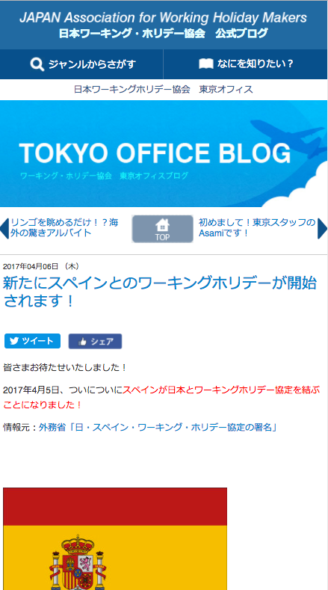

×
初めての方
まずは、ワーホリ＆留学無料セミナー

ブログの表示ページに追加してください。
ＳＰ－ＴＯＰのバナーと同じです。
リンク先：
/seminar/ser/

